상품제안서
라온 CX-518 주방용 전자저울 | 상품코드: F16068

 |  |  |  |  |  |  | 02-412-0044 | www.easy1.co.kr
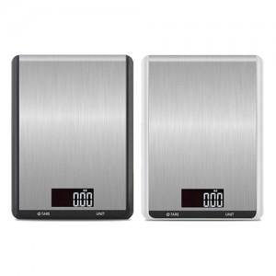

【상세/제작정보】 | 색상:화이트,블랙

【인쇄/포장옵션】 | 레이저 / 포장지포장

【공급단가】 | 수량 | 50~ | 100~ | 300~ | 500~ | 1,000~
*VAT별도 | 단가 | 12,690원 | 12,220원 | 11,750원 | 11,280원 | 10,990원

【상품 URL】 | https://easy1.co.kr:443/src/goods_detail.php?gdno=16068

